采购发票同步
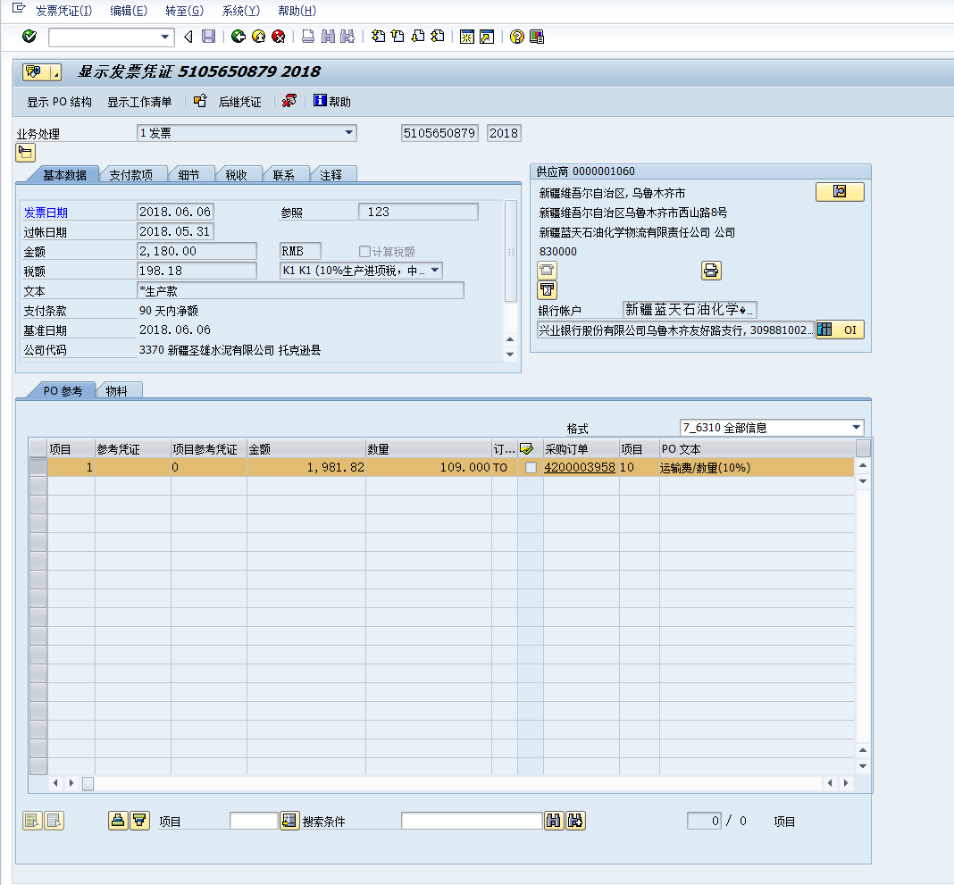
方向 | SAP-MM→OCSS
说明 | SAP采购发票信息同步OCSS
同步周期 | 实时同步

 | OCSS系统 |  |  |  |  |  |  |  | SAP-MM
 | No | 字段名 | 字段描述 | 字段类型 | 字段长度 | 是否必填 | 自动赋值 | 备注 | No | 字段名 | 字段描述 | 字段类型 | 字段长度 | 自动赋值 | 备注
 | 1 |  | 供应商编码 |  |  |  |  |  |  |  |  |  |  |  | 和财务确认供应商付款与采购发票关联
 | 2 |  | 供应商名称
 | 3 |  | SAP发票号
 | 4 |  | 发票金额
 | 5 |  | 冻结状态 |  |  |  |  | 需确认SAP内向交货单冻结状态字段

